Objednávka 18.5.
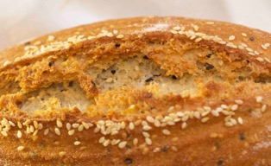
 | přirozeně bezlepkový chléb s čerstvým kváskem, z bio mouk a zrn, řemeslná výroba bez chemie, bez přísad
www.almagrana.cz | ALMAGRANA a.s., Maletice 1, 398 11 Protivín IČ CZ 063 53 568
Jméno a příjmení
email |  | nutno vyplnit, podmínky GDPR si přečtete na druhém listu
mobilní telefon

 | Naše výrobky lze snadno zmrazit a bez ztráty kvality rozmrazit

 | OBJEDNÁVKOVÝ LIST - AKČNÍ CENY! - NOVINKY!
 | vyzvedněte si 18.5. na GLUTENFREE EXPO PRAHA LETŇANY
 |  |  | objednaný
 | ČERSTVÝ KVÁSKOVÝ BEZLEPKOVÝ CHLÉB | cena s dph | počet | součet | alergeny
www.almagrana.cz | Světlý "konopáček" z ošatky 430g | 139 Kč |  | - Kč | mandle
 | Vícezrnný z ošatky 430g | 149 Kč |  | - Kč | sezam
 | "Slunečnice" z ošatky 430g | 139 Kč |  | - Kč | mandle
 | "Zlatý Len" - lněný z ošatky 430 g | 139 Kč |  | - Kč | žádné
 | "Sezame, otevři se" - sezam z ošatky 430g | 139 Kč |  | - Kč | sezam
 | "Lněný chlebík" - ve formě 330g | 109 Kč |  | - Kč | žádné

 | Kmínový chléb ve formě 330g | 109 Kč |  | - Kč | žádné
 | Novinka "BaDoKaps" - praktická bagetka do kapsy SEZAM 80g | 39 Kč |  | - Kč | sezam
 | NOVINKA "Tři houstičky pro popelku" - Balíček překvapení cca 180g | 64 Kč |  | - Kč | sezam
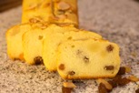
 | SLADKÉ BEZLEPKOVÉ PEČIVO
 | Tradiční Mazanec 350 g | 109 Kč |  | - Kč | mandle

 |  |  | celkový součet | - Kč | vč 15% dph

 | Odešlete do 16.5. na | obchod@almagrana.cz |  | nebo | obchod@almagrana.com
 | odesláním nám potvrdíte že jste vzali na vědomí podmínky GDPR na druhém listu

